상품제안서
하드양장형 점착메모지 HS-140-04 | 상품코드: S22474

 |  |  |  |  |  |  | 02-713-8555 | www.synergygift.co.kr
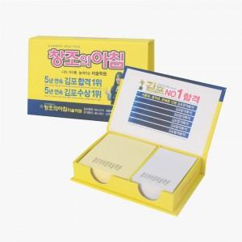 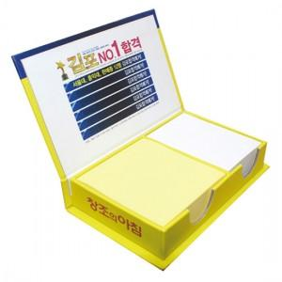

【상세/제작정보】 | <span style="font-size: 14pt;">표지컬러 내지먹1도 인쇄 무료 / 내지 색상은 주문시 비고사항에 기입해주세요</span>

【인쇄/포장옵션】 | 표지컬러내지먹1도 / 포장불가능

【공급단가】 | 수량 | 100~ | 300~ | 500~ | 1,000~ | 3,000~
*VAT별도 | 100매 | 3,900원 | 2,820원 | 2,280원 | 2,160원 | 2,070원
 | 200매 | 4,420원 | 3,190원 | 2,740원 | 2,620원 | 2,520원

【상품 URL】 | https://www.synergygift.co.kr:443/src/goods_detail.php?gdno=22474

